颜色统计
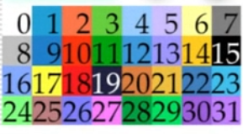
Basic Colors
Normal: | 正常 | 0
System: | 系统 | 16 |  | #fbe5b7
Crisis: | 危机 | 17
Death: | 死亡 | 18 | 18
Gauge Back: | 血条背景颜色 | 19 |  | #241c16
HP Gauge 1: | HP 条 | 20
HP Gauge 2: |  | 21
MP Gauge 1: | MP 条 | 22 | 22
MP Gauge 2: |  | 23 | 23
MP Cost: | MP 消耗 | 23 | 23
Power Up: | 力量提升 | 24
Power Down: | 力量下降 | 25
CT Gauge 1: | CT 条 | 26 | 26
CT Gauge 2: |  | 27 | 27
TP Gauge 1: | TP 条 | 28
TP Gauge 2: |  | 29
Pending Color: | 待定颜色 | #2a847d |  | 42，132，125
EXP Gauge 1: | 经验条 | 30
EXP Gauge 2: |  | 31
MaxLv Gauge 1: | MaxLv 条 | 14
MaxLv Gauge 2: |  | 6 | 6
Alpha Colors
Window Font Outline: | 窗口字体 轮廓线
Gauge Number Outline: | 血条数字 轮廓线
Dim Color: | 暗色
Item Back Color: | 项目背景颜色

 |  |  |  |  | 对 \I[64]火 抗性 \C[24]+25%\C[0]
 |  |  |  |  | 对 \I[66]雷 抗性 \C[25]-50%\C[0]

